Foglio1
 | CODICE | DESCRIZIONE | CARTONI | DISPLAY | TOTAL DISPLAY | PCS | TOTAL PCS | KGS | PAP | TOT PAP
SUGAR FREE Chewing-gum - BOX gr.24 - display da 20 astucci - cartoni da 12 display
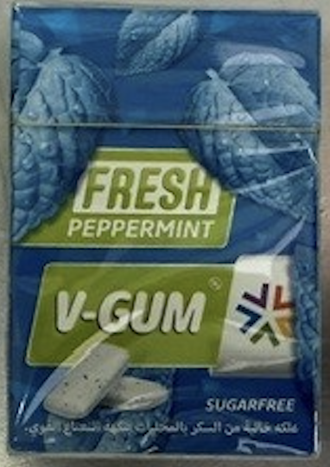 | IG02440 | V - GUM Fresh Peppermint | 168 | 12 | 2016 | 20 | 40320 | 822.48 | 1.95 € | 78,624.00 €

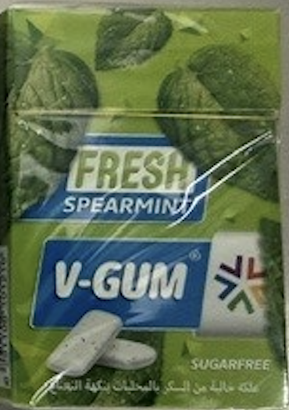 | IG02441 | V - GUM Fresh Spearmint | 168 | 12 | 2016 | 20 | 40320 | 828 | 1.95 | 78,624.00 €

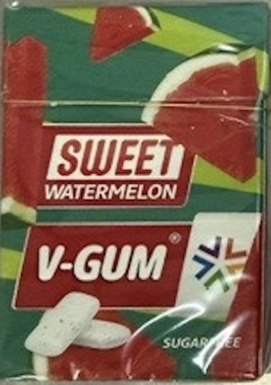 | IG02443 | V - GUM Sweet Watermelon | 168 | 12 | 2016 | 20 | 40320 | 695.52 | 1.95 | 78,624.00 €
 |  |  |  |  |  |  | 120960 |  |  | 235,872.00 €

